EJERCICIO 1
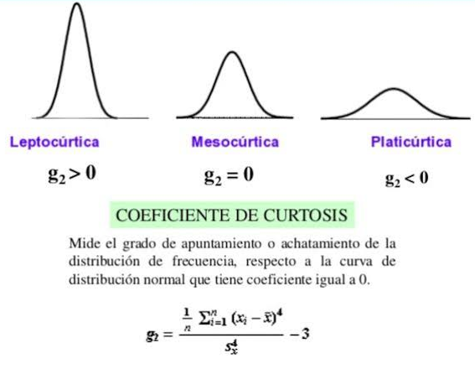
 |  |  |  |  |  |  |  |  | Valor Max. | 4.7
 |  |  |  |  |  |  |  |  | Valor Min. | 1.6
 |  |  |  |  |  |  |  |  | Rango | 3.1
 |  |  |  |  |  |  |  |  | Intervalo | 7
 |  |  |  |  |  |  |  |  | Amplitud | 0.44 | 0.45 | 0.5
 |  |  |  |  |  |  |  |  | F. Sturges | 6.61 | 7
 |  |  |  |  |  |  |  |  | Nuevo rango | 3.5
 |  |  |  |  |  |  |  |  | Diferencia de rangos | 0.4

 |  |  |  |  |  |  |  |  | Moda |  |  | Mediana |  |  |  |  | Moda
INTERVALO | xi | Aprox. xi | fi | Fa | fr | % | Fr | xi*fi
[1.4 – 1.9) | 1.65 | 1.7 | 2 | 2 | 0.04 | 4 | 4 | 3.3
[1.9 – 2.4) | 2.15 | 2.2 | 3 | 5 | 0.06 | 6 | 10 | 6.45
[2.4 – 2.9) | 2.65 | 2.7 | 5 | 10 | 0.1 | 10 | 20 | 13.25 |  |  |  |  |  |  |  |  | [2,9-3,4)
[2.9 - 3.4) | 3.15 | 3.2 | 14 | 24 | 0.28 | 28 | 48 | 44.1 | 3.44 |  | 25 | Igual | [3,4-3,9) |  | Aplicación de la fórmula | fi-fi-1 | 9
[3.4 - 3.9) | 3.65 | 3.7 | 12 | 36 | 0.24 | 24 | 72 | 43.8 |  | Aplicación de la fórmula | 25 |  |  |  |  | fi-fi+1 | 2
[3.9 - 4.4) | 4.15 | 4.2 | 8 | 44 | 0.16 | 16 | 88 | 33.2 |  |  | 11 |  |  |  |  |  | 0.81818181818
[4.4 – 4.9) | 4.65 | 4.7 | 6 | 50 | 0.12 | 12 | 100 | 27.9 |  |  | 0.91666666667 |  |  |  |  |  | 3.7181818182
Total |  |  | 50 |  | 1 | 100 |  | 172 |  |  | 4.3166666667 |  |  |  |  | A | 0.5
 |  |  |  |  |  |  |  |  |  |  | 2.1583333333 |  |  |  |  |  | 1.8590909091

 |  |  |  |  |  |  |  |  |  |  |  | Cuartiles | Deciles | Perceptiles
 |  |  |  |  | Fórmula par e impar para hallar la posición antes de aplicar la fórmula

 |  |  | Ejemplo para hallar el cuartil 3
 |  |  | Posición | 37.5

 |  |  |  |  |  |  |  |  | Medidas de apuntamiento: Coeficiente de curtosis

